istenen doldurulacak bilgiler
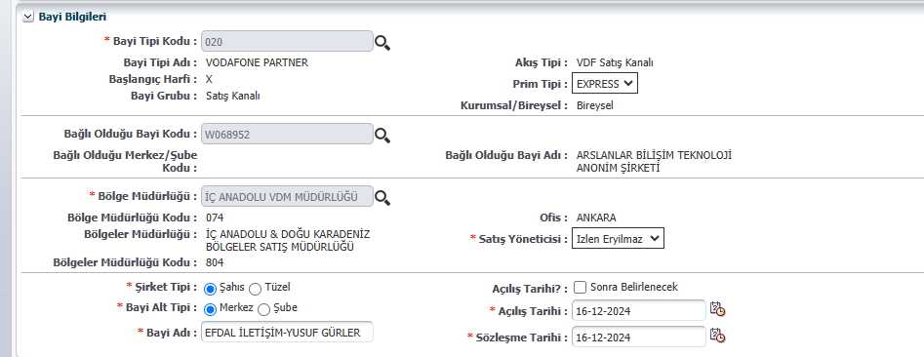
Mağaza Bilgileri
Satış Kanalı
Bölge Müdürlüğü
Bağlı Olduğu Vdm
Vdm Adı | ARSLANLAR BİLİŞİM
Bsy | İZLEN ERYILMAZ
Vdm Müdürü/Yetkilisi Ad-Soyad | GÖKHAN MERCAN
Bayi Adı | EFDAL İLETİŞİM
Bayi adresi | ATATÜRK MAH BARBAROS CAD. 41/B SİNCAN-ANKARA
Varsa telefon pstn(sabit tel)
telefon gsm | 5364315754
kat adedi | 1
cephe sayısı | 1
cephe uzunluğu | 3 M
mağaza brüt alan m2 | 18 M2
mağaza abone kullanımı m2 | 15 M2
bayi avm demi | HAYIR
kira kontrat bedeli(ödediği tutar) | 7000 TL
Firma Sahibi Adı Soyadı | YUSUF GÜRLER
Firma Sahibi Gsm no | 5364315754
Firma Sahibi e-mail
Firma Sahibi Tc Numarası | 34400292734

Mağaza ortak bilgileri | ortak 1 | ortak 2 | ortak 3
Ortak Ad soyad
Ortak gsm no
Ortak e-mail adresi
ortaklık yüzdesi

Banka bilgileri
Banka adı | GARANTİ BANKASI
Banka şube adı | SİNCAN ÇARŞI ŞUBE
Banka şube nosu | 1091
Referans kısmına Bayi Unvanı yazılmalı. BYP karşılığı Bayi adı dır. Aynı değeri yazabilirsiniz.
Banka hesap no | 6296422
IBAN no | TR95 0006 2001 0910 0006 2964 22

Diğer bilgileri
Statik ıp no
Kep-Mail adresi
Vergi Dairesi Adı
Vergi No

